trijst

Dots:
leņķis grādos starp trijstūra malām a un b: |  |  |  |  |  | 24
malu a un b garumi
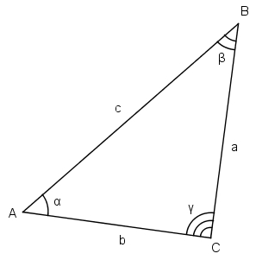
Aprēķināt:
visus iespējamos malas c garumus pēc kosinusu teorēmas

b a | 1 | 3 | 5 | 7 | 9 | 11 | 13 | 15 | 17 | 19
2 | 1.3458181694 | 2.0374545083 | 10.729090847 | 27.420727186 | 52.112363525 | 84.803999864 | 125.4956362 | 174.18727254 | 230.87890888 | 295.57054522
4 | 9.6916363389 | 3.0749090166 | 4.4581816943 | 13.841454372 | 31.22472705 | 56.607999727 | 89.991272405 | 131.37454508 | 180.75781776 | 238.14109044
6 | 26.037454508 | 12.112363525 | 6.1872725414 | 8.262181558 | 18.337090575 | 36.411999591 | 62.486908608 | 96.561817624 | 138.63672664 | 188.71163566
8 | 50.383272678 | 29.149818033 | 15.916363389 | 10.682908744 | 13.449454099 | 24.215999455 | 42.98254481 | 69.749090166 | 104.51563552 | 147.28218088
10 | 82.729090847 | 54.187272541 | 33.645454236 | 21.10363593 | 16.561817624 | 20.019999319 | 31.478181013 | 50.936362707 | 78.394544402 | 113.8527261
12 | 123.07490902 | 87.22472705 | 59.374545083 | 39.524363116 | 27.674181149 | 23.823999182 | 27.973817216 | 40.123635249 | 60.273453282 | 88.423271315
14 | 171.42072719 | 128.26218156 | 93.10363593 | 65.945090302 | 46.786544674 | 35.627999046 | 32.469453418 | 37.31090779 | 50.152362162 | 70.993816534
16 | 227.76654536 | 177.29963607 | 134.83272678 | 100.36581749 | 73.898908199 | 55.43199891 | 44.965089621 | 42.498180332 | 48.031271042 | 61.564361753
18 | 292.11236352 | 234.33709057 | 184.56181762 | 142.78654467 | 109.01127172 | 83.235998774 | 65.460725823 | 55.685452873 | 53.910179923 | 60.134906972
20 | 364.45818169 | 299.37454508 | 242.29090847 | 193.20727186 | 152.12363525 | 119.03999864 | 93.956362026 | 76.872725414 | 67.789088803 | 66.705452192

zaļais
Dots:
c | 10.00
Zināms, ka visi trijstūri zaļajā figūrā ir taisnleņķa vienādsānu trijstūri.

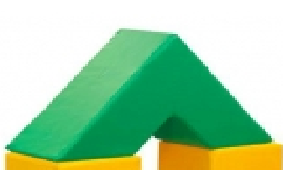
Aprēķināt
zaļās figūras tilpumu |  | 2,000
zaļās figūras virsmas laukumu |  | 200

palīgdarbības:
mazā trijstūra katetes garums |  | 7.0710678119
lielā trijstūra katetes garums |  | 21.213203436
mazā trijstūra laukums |  | 25
lielā trijstūra laukums |  | 225
mazās trijstūrveida figūras (cauruma) tilpums |  | 250
lielās trijstūrveida figūras tilpums |  | 2,250
c
c
c
c

